1.요구사항
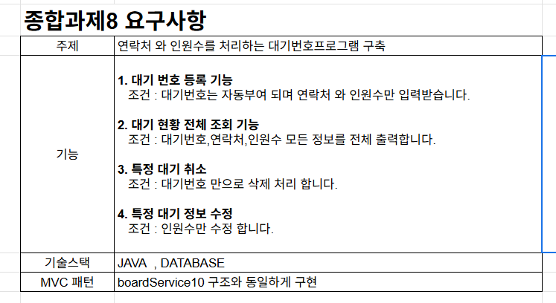

2.프로토타입
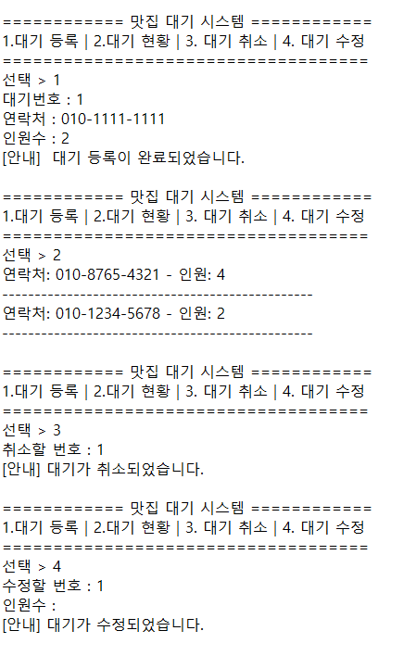
2. 화면구상

5. 프로젝트세팅
5. 프로젝트와 패키지 , 라이브러리 를 구성 한다.
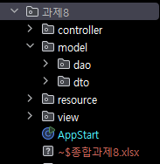

* resource : 프로젝트에 필요한 자료및 파일 : SQL코드파일 , JAR(라이브러리) 파일 보관

6. 각 기능별 MVC클래스 구성
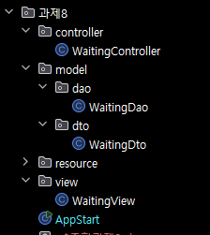
1. 각 MVC 패턴의 패키지별 기능별 *기본* 클래스를 먼저 생성한다.

